Sheet1
INVOICE
 |  |  |  |  | INVOICE No.

YTC Waybill No. (宅急便伝票番号) |  |  |  |  | DATE

SHIPPER (ご依頼主) |  |  | CONSIGNEE (お届け先)
Address： |  |  | Address：

Company Name： |  |  | Company Name：

Dept： |  |  | Dept：

Name： |  |  | Name：

Ｔｅｌ： |  |  | Tel：

Description of goods (内容品の記載) |  | HS CODE |  | Origin (原産国) | QTY (数量) | Unit Value (単価) | Total Value (合計)

Grand Total (合計) |  |  |  |  |  | F.O.B JAPAN | JPY

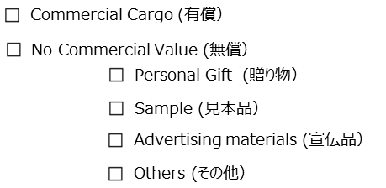
Gross Weight (総重量)
 | KG

Net Weight (正味重量)
 | KG

 |  |  | Shipper's signature (署名)

